初期画面表示
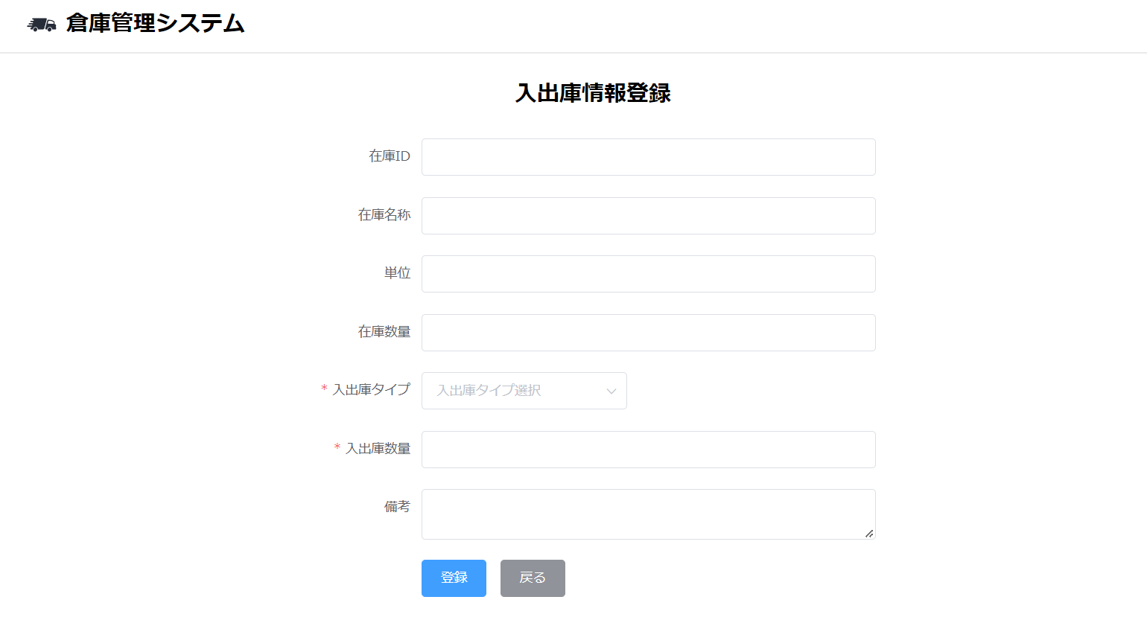
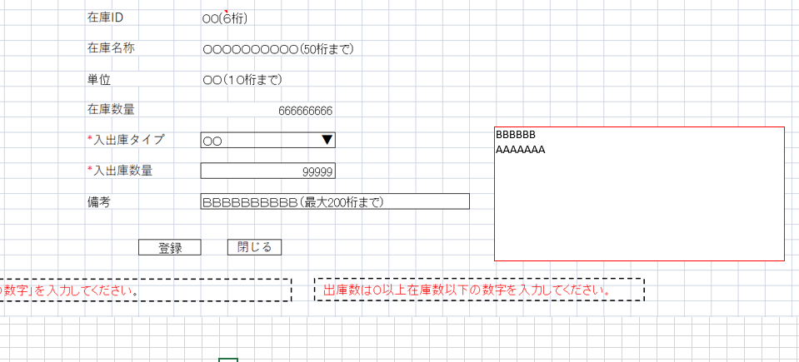
単体試験仕様書 |  | システムID | KS | 画面ID | KS001 | 作成者 | 趙 | 更新者
 |  | システム名称 | 倉庫管理システム | 画面名 | 入出庫情報登録 | 作成日 | 2022-10-25 | 更新日

 | 初期画面

ケース
単体試験仕様書 |  |  |  | システムID | KS | 画面ID |  |  |  | KS001 |  |  |  |  | 作成者 |  |  | 更新者
 |  |  |  | システム名称 | 倉庫管理システム | 画面名 |  |  |  | 入出庫情報登録 |  |  |  |  | 作成日 |  |  | 更新日

チェック内容
チェックポイント
 |  |  |  |  |  |  | 1 | 2 | 3 | 4 | 5 | 6 | 7 | 8 | 9 | 10 | 11
チェック条件 | 画面初期表示 |  |  |  |  |  | ○

 | 登録ボタンを押下する場合
 | 在庫ID
 | 未入力の場合 |  |  |  |  |  |  | ○
 | 入力の場合 |  |  |  |  |  |  |  | ○ | ○ | ○ | ○ | ○

 | 入出庫タイプ
 |  | 未選択の場合 |  |  |  |  |  |  | ○
 |  | 選択する場合 |  |  |  |  |  |  |  | ○ | ○ | ○ | ○
 |  | 空白
 |  | 入庫
 |  | 出庫

 |  | 在庫数量：100

 | 入出庫数量
 |  | 未入力場合 |  |  |  |  |  |  |  | ○
 |  | 入力する場合
 |  |  | ＜０ |  |  |  |  |  |  |  | ○
 |  |  | ＞在庫数 |  |  |  |  |  |  |  |  | ○
 |  |  | ＞０＜在庫数 |  |  |  |  |  |  |  |  |  | ○

 |  |  | -1
 |  |  | 0
 |  |  | 1
 |  |  | 99
 |  |  | 100
 |  |  | 101

 | 戻るボタンを押下する場合 |  |  |  |  |  |  |  |  |  |  |  |  | ○

確認内容 | 前画面からの在庫IDが表示されること。 |  |  |  |  |  | ○
 | 在庫名称 |  |  |  |  |  | ○
 | 単位 |  |  |  |  |  | ○
 | 在庫数量 |  |  |  |  |  | ○
 | 入出庫タイプコンボボックス
 | DBから読取 |  |  |  |  |  | ○
 | 入出庫入力ボックスに空白が表示されること。 |  |  |  |  |  | ○
 | 備考入力テキストエリアに空白が表示されること。 |  |  |  |  |  | ○

 | 入出庫情報一覧画面へ遷移すること。 |  |  |  |  |  |  |  |  |  |  |  | ○ | ○

 | エラー「IDを入力してください。」が表示されること。 |  |  |  |  |  |  | ○
 | エラー「入出庫数量を入力してください。」が表示されること。 |  |  |  |  |  |  |  |  | ○
 | エラー「0以上の数字を入力してください。」が表示されること。 |  |  |  |  |  |  |  |  |  | ○
 | エラー「出庫数は０以上在庫数以下の数字を入力してください。」が表示されること。 |  |  |  |  |  |  |  |  |  |  | ○
 | エラー「入出庫タイプを選択してください。」が表示されること。 |  |  |  |  |  |  |  | ○
 | 入力内容をDBに保存すること。 |  |  |  |  |  |  |  |  |  |  |  | ○

実施結果
実施者
検証日
確認者
確認日

ケース (境界値)
単体試験仕様書 |  | システムID | KS | 画面ID |  |  |  | KS001 |  |  | 作成者 | 更新者
 |  | システム名称 | 倉庫管理システム | 画面名 |  |  |  | 入出庫情報登録 |  |  | 作成日 | 更新日

チェック内容
チェックポイント
 |  |  |  |  | 1 | 2 | 3 | 4 | 5
チェック条件 | 入力された在庫IDの桁数
 | 6 |  |  |  | ○
 | 8 |  |  |  |  | ○
 | 入力された入出庫数の桁数
 | 11 |  |  |  |  |  | ○
 | 12 |  |  |  |  |  |  | ○
 | 入力された備考の桁数
 | 200 |  |  |  |  |  |  |  | ○
 | 201 |  |  |  |  |  |  |  |  | ○
 | 登録ボタンを押下する場合

 | エラー「在庫IDを6桁まで入力してください。」が表示されること。 |  |  |  |  | ○
 | エラー「備考を200桁まで入力してください。」が表示されること。 |  |  |  |  |  |  |  |  | ○

確認内容

実施結果
実施者
検証日
確認者
確認日

